Tabelle1
Lumen | Abstand in Meter | Abstrahlwinkel in Grad
18,000 lm | 8.00 m | 61.00°
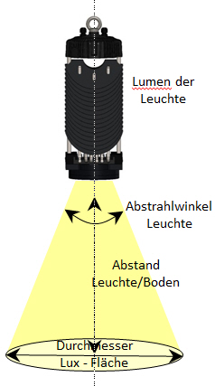

Candela |  | 20703.70 cd
Beleuchtungsstärke Lux |  | 323.50 lx

Durchmesser beleuchtete Fläche |  | 9.42 m
Beleuchtete Fläche in m² |  | 69.76 m²
HINWEIS: Bitte beachten Sie! Die errechneten Werte sind rein theortisch und weichen von der Realität ab. Sie dienen nur der zur ungefähren Orientierung. ROTASYSTEM übernimmt weder Garantie noch Haftung für die angegebenen Werte.

 |  | © 2015 Rotasystem Service GmbH

